C-2学校
→ 赤い線が想定の導線
メニューへ
NHK外
進級に伴う確認キーの再設定
ｆ

PC/携帯等
利用
学校/確認/ハッシュコード確認
PC/携帯等
利用
PC/携帯等
利用

メール送付
認証コード確認
メール送付
認証コード確認

NHK内
新サービス
学校管理者
誤受信防止措置
トップページ
アカウント登録について
用途と地域の選択
規約確認
ノーティス登録
メアド認証
認証コード入力
パスワード設定
ID設定（任意）
アカウント内容確認
アカウント登録完了
アカウント設定
アカウント管理
認証コード入力
アカウント情報
コード・キーの管理
確認キーの再取得
確認キーの再取得
再取得完了
まずは
NHKONEインフォメーションから
学校コード・確認キーを申請
アカウント登録は
コードとキーが届いてから
生徒に教育コードを配布（ログアウト状態必須）
学校コードと確認キーが届いたら
②
③
学校コードと確認キーが届いたら
①
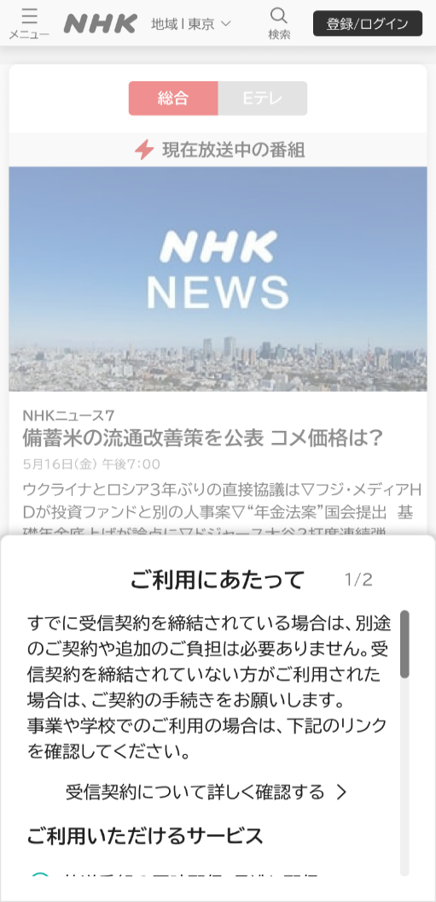
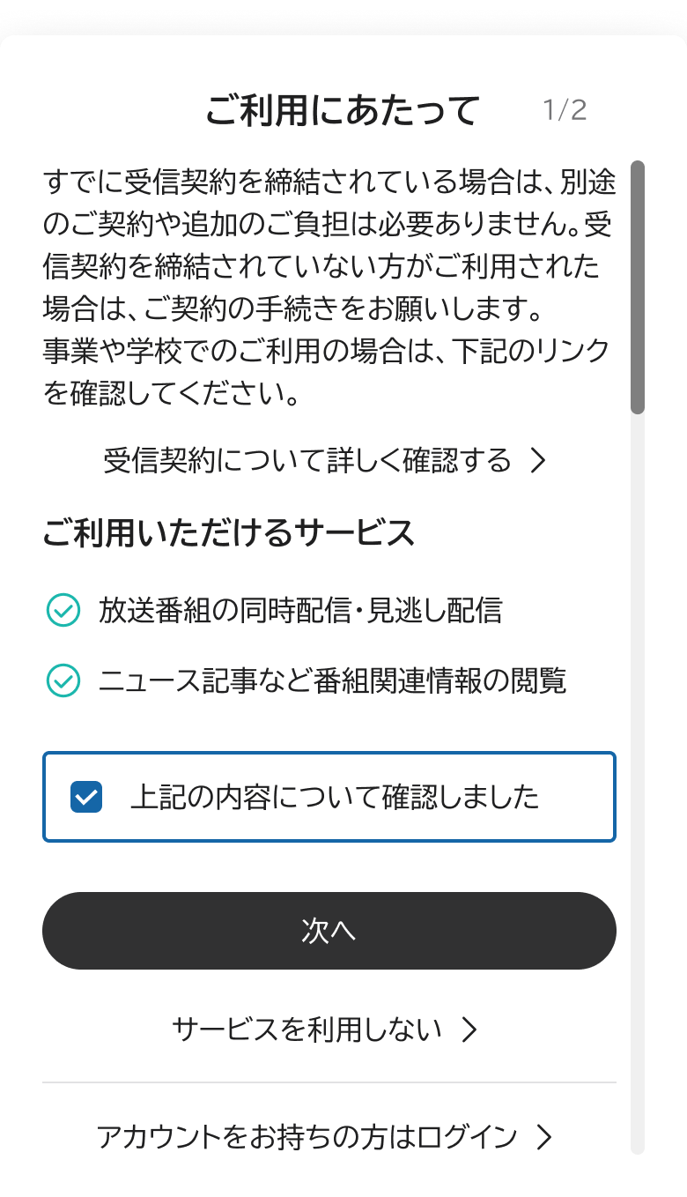
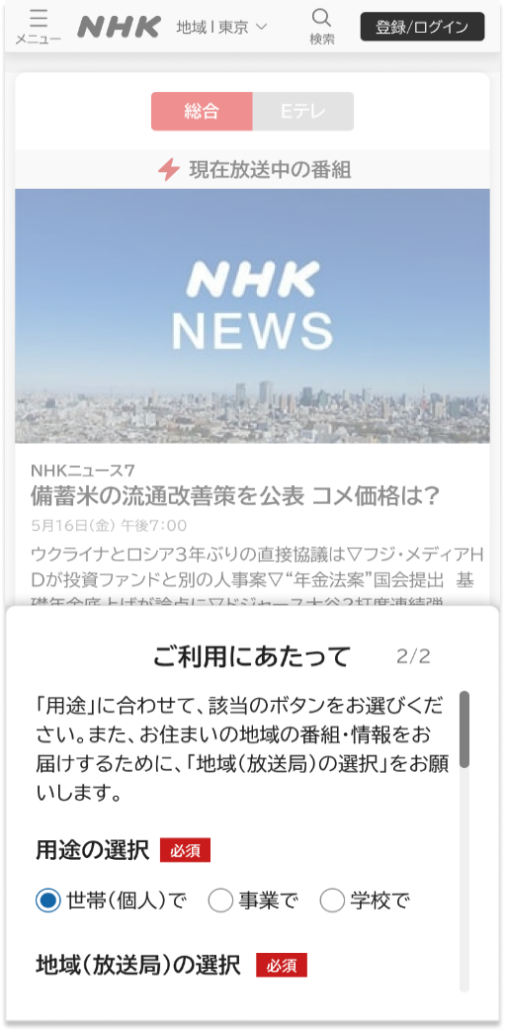
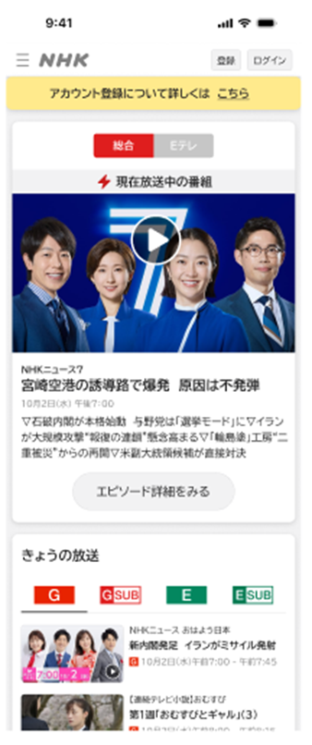
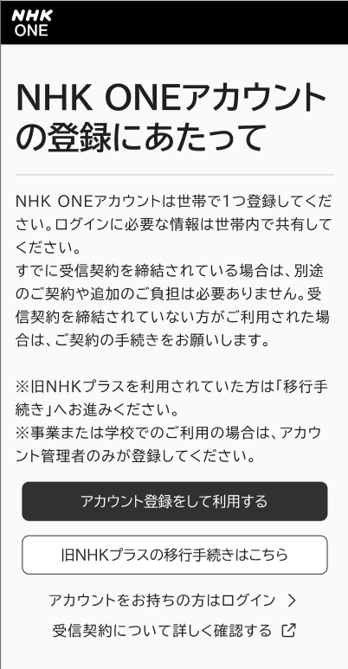
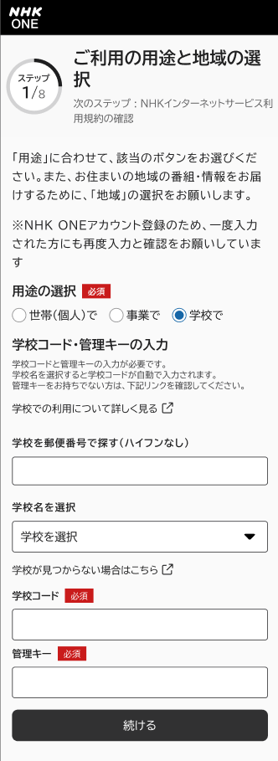
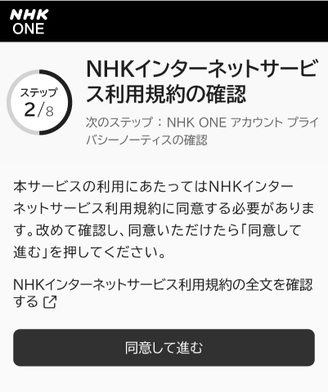
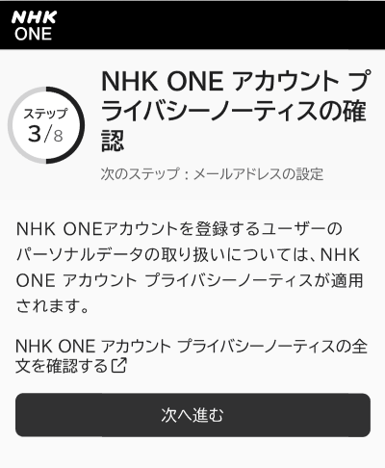
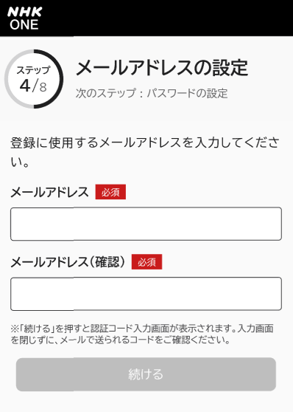
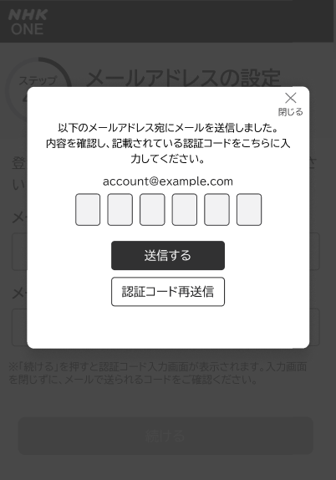
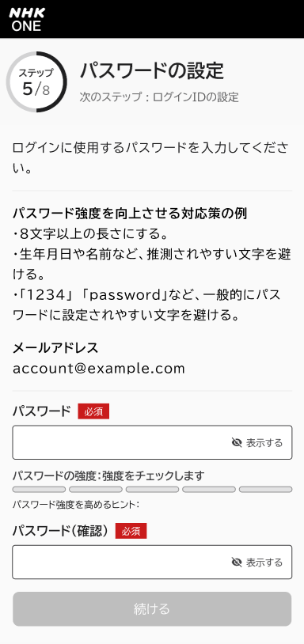
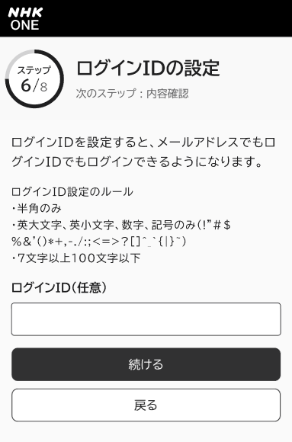
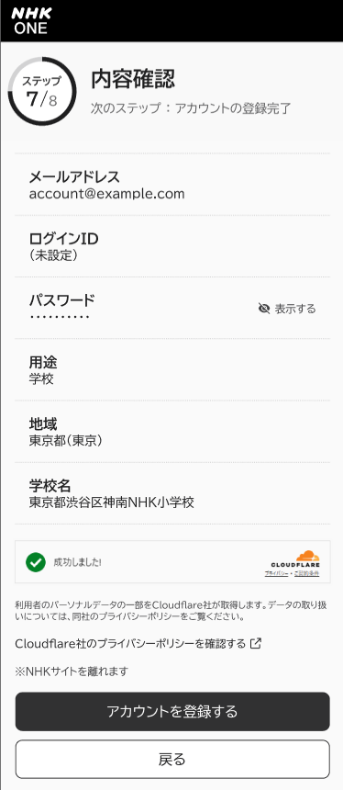
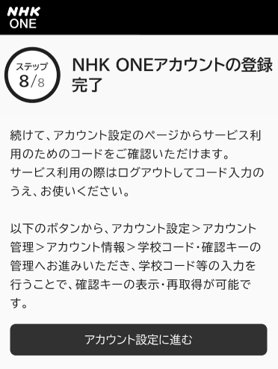
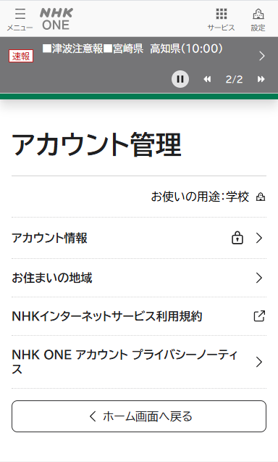
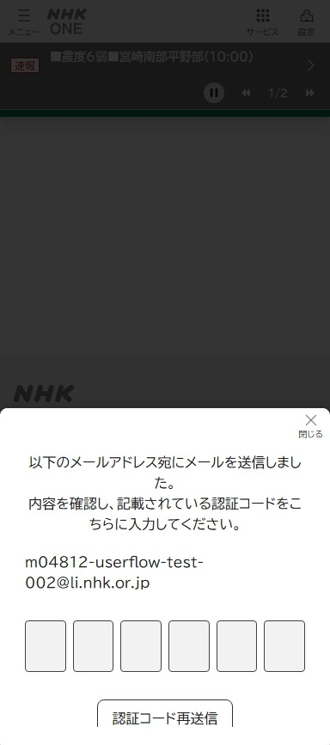
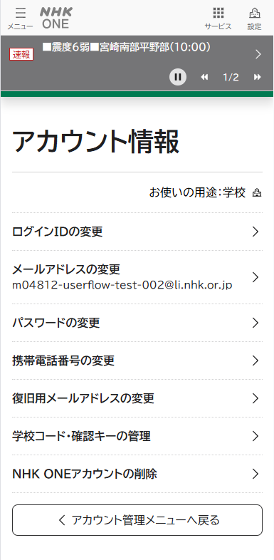
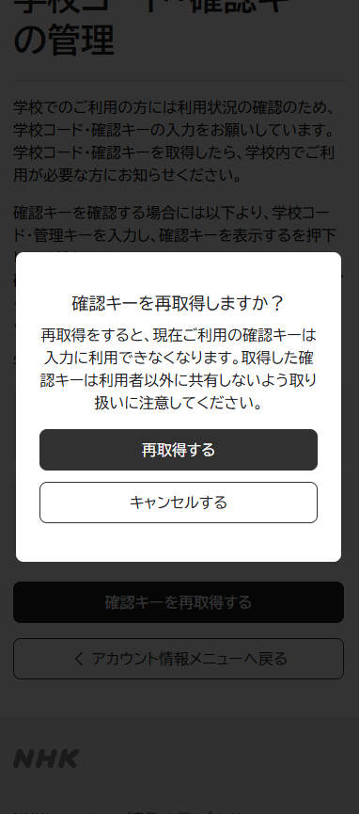

下へスクロール
下へスクロール

誤受信防止措置
トップページ
ハンバーガーメニュー
事業所コード入力
コード入力完了
生徒
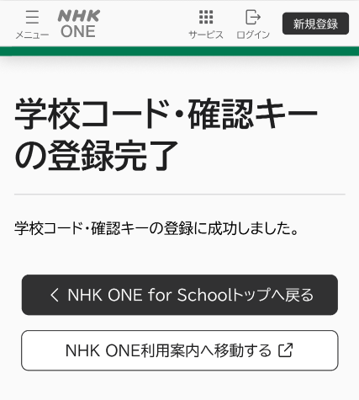


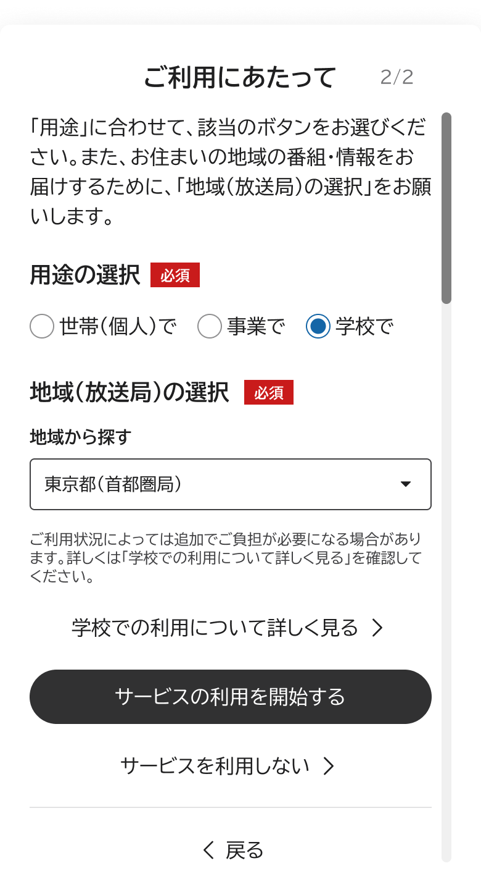
生徒に教育コードを配布

下へスクロール
下へスクロール

・１７ー２４時（２３：５９）の間にアクセスした時のみ表示 ・学校コード入力勧奨は他同様に10/1から出始める （登録勧奨は、誤受信防止措置確認後７日後が初回） ・「あとで入力する」を選べば、サービスの利用は可能
・その後、登録勧奨と同じく１日おきに表示
コード入力勧奨

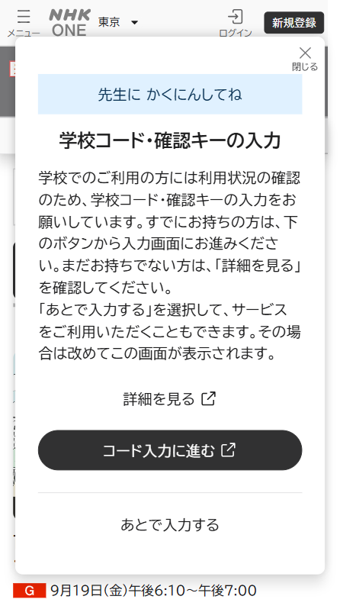

学校専用サイト

解約
メニューへ
【世帯】解約 画面遷移資料

※この操作は「世帯」で利用されている方のみが対象です。
「事業」「学校」で利用されている場合は対応方法が異なりますのでご注意ください。

NHK外
PC/携帯等
利用
認証コード
確認
メール送付

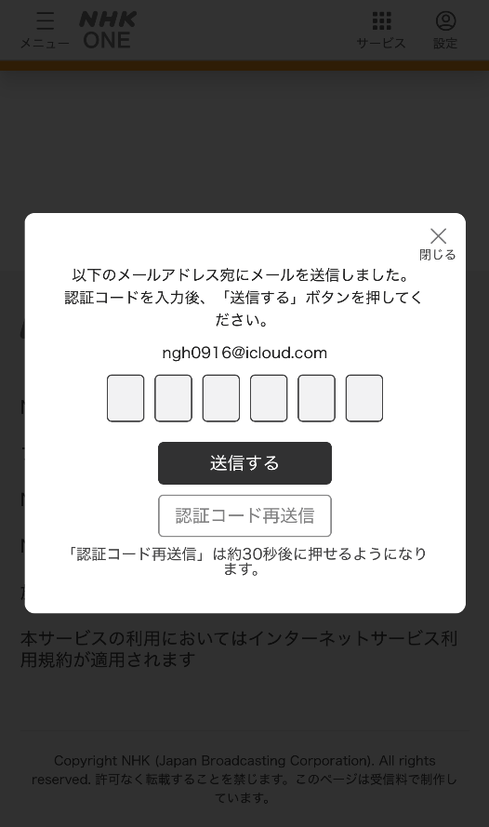
NHK内 | サービス内
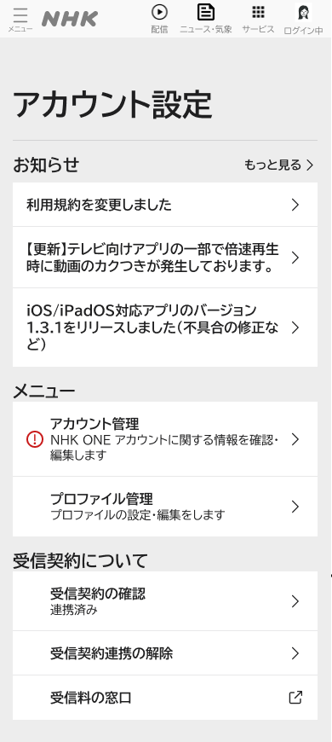
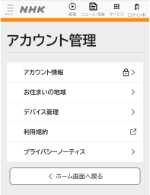
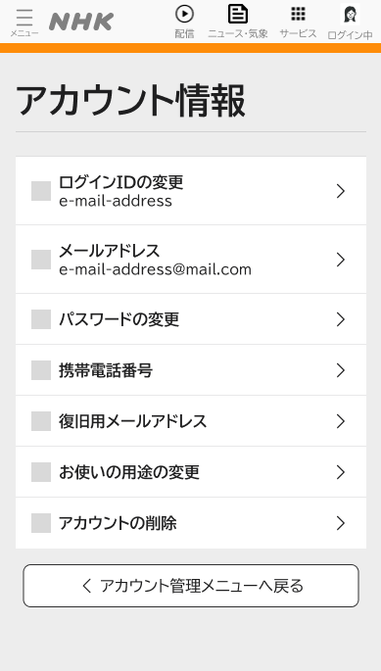
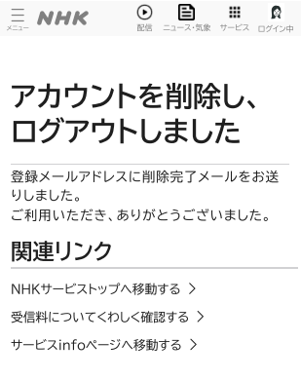
誤受信キャンセル作業
解約申し出

届くメール

メール届かない場合

CCへ 問い合わせ ※NHK ONE アカウント
削除済の旨を伝達
アカウント削除せずに解約は可能
※ユーザー自らアカウント削除した場合、
同メールアドレスでのアカウント作成は削除時点から1か月間不可

 | 受信料マイページ
受信料アカウント削除

※2か月後

 | 営業現場･CC
申し込み受領
解約内容確認
/解約作業

スマホアプリ起点の登録導線
→ 赤い線が想定の導線
メニューへ

NHK外
PC/携帯等
利用
ONEへ直接アクセス

サービス内(スマホアプリ)
NHK内
誤受信防止措置
トップページ
設定
アプリ出口
AppStoreモーダル
.nhk/select
プラス移行の利用案内

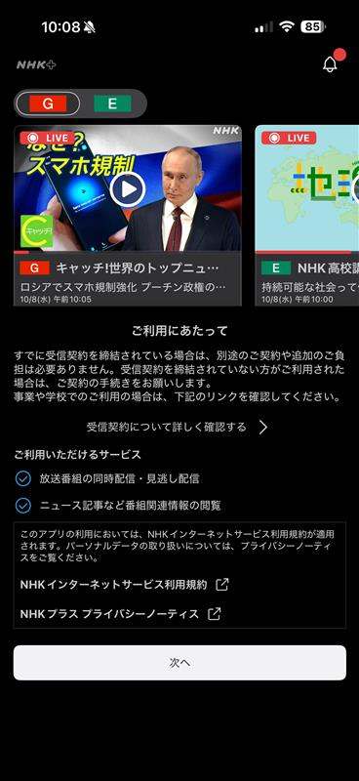
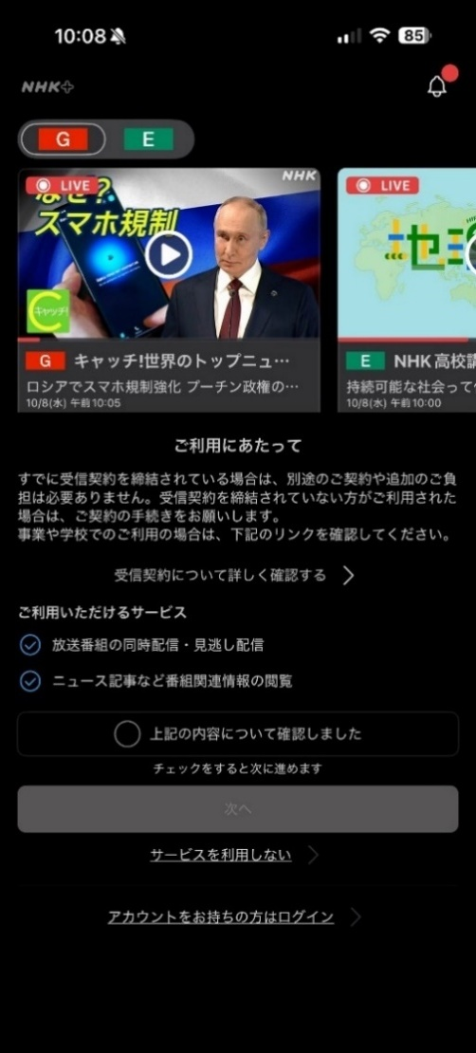
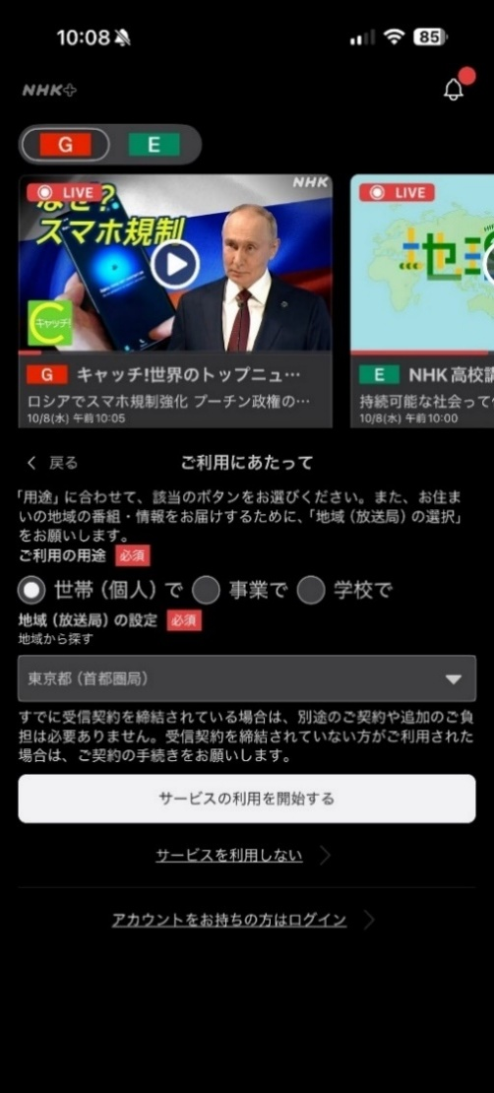
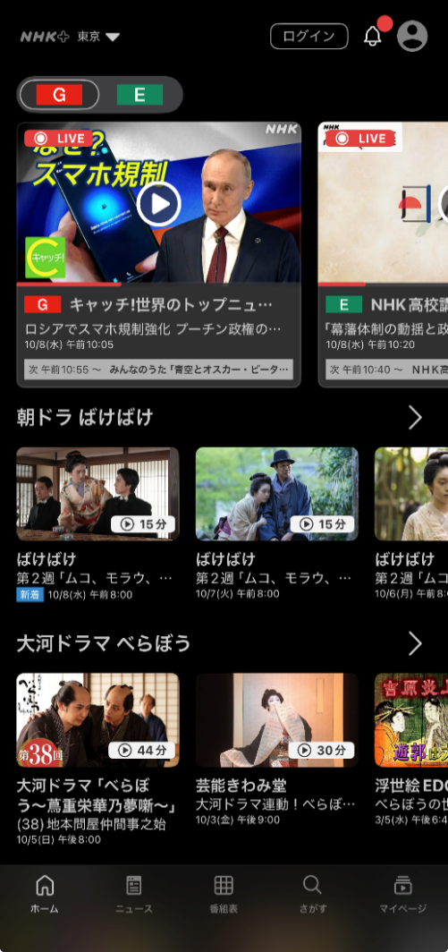
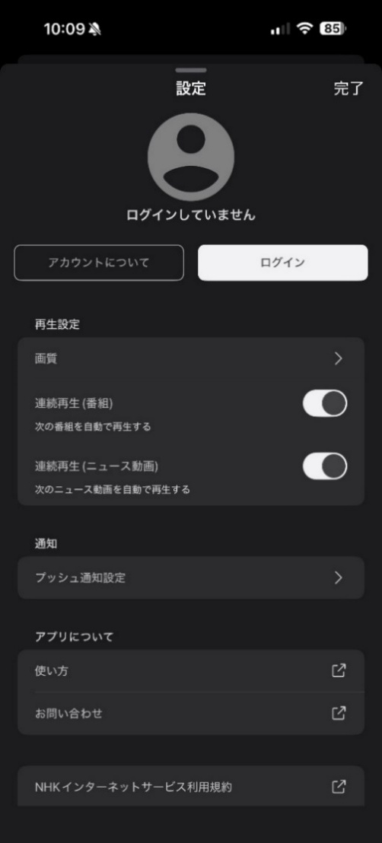
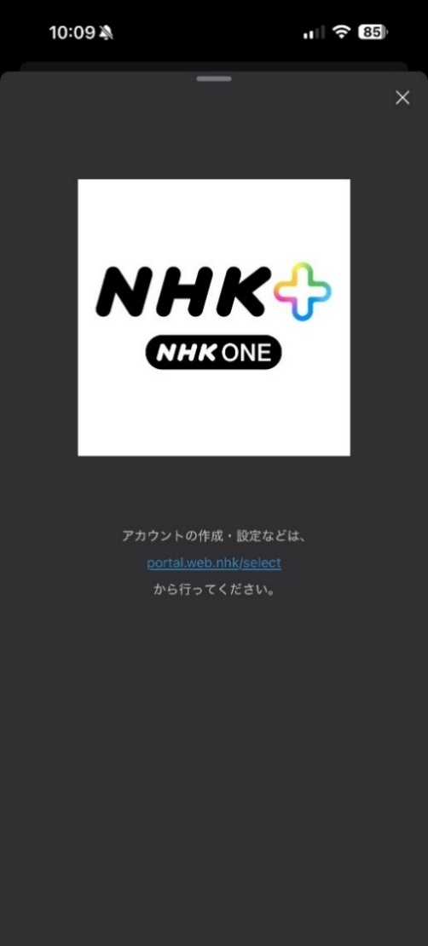
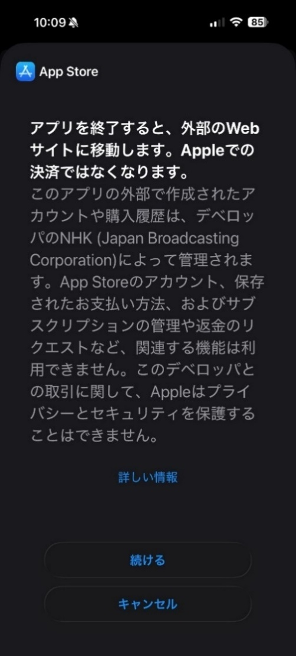
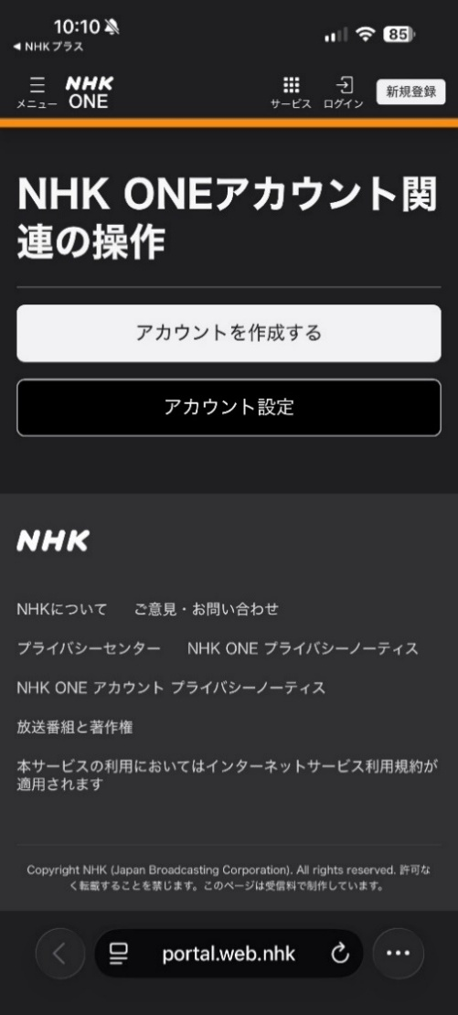
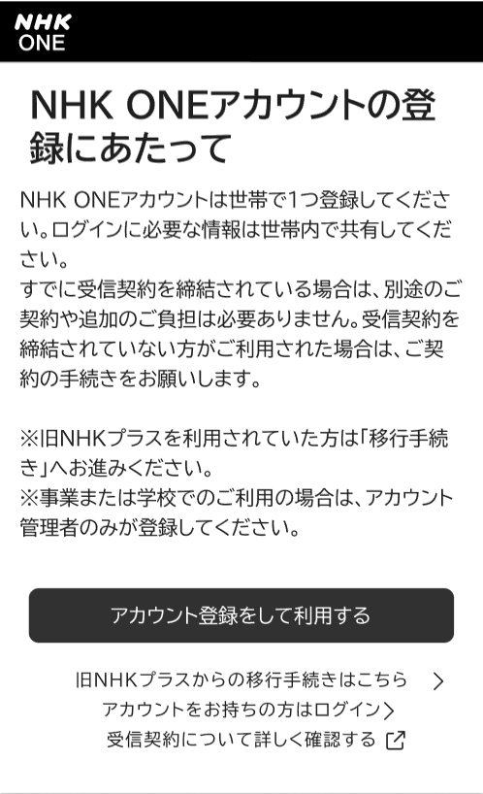

以降の導線はA-１，B-1の利用案内画面と 合流のため割愛

テレビアプリ起点の登録導線
→ 赤い線が想定の導線
TVアプリのイメージはFireTVを参考
メニユーへ

NHK外
PC/携帯等
利用
ONEへ直接アクセス

サービス内(TVアプリ)
NHK内
利用規約の同意
プラポリの同意
誤受信防止措置
トップページ
メニュー画面
ログイン画面
WEBサイトへの案内
.nhk/select
プラス移行の利用案内

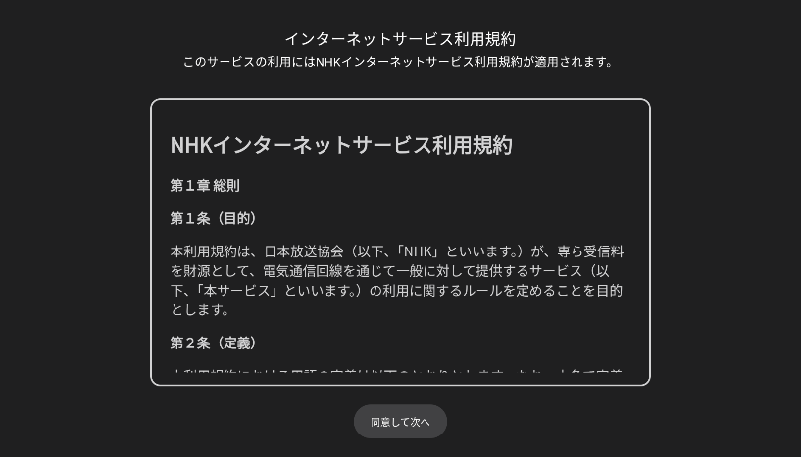
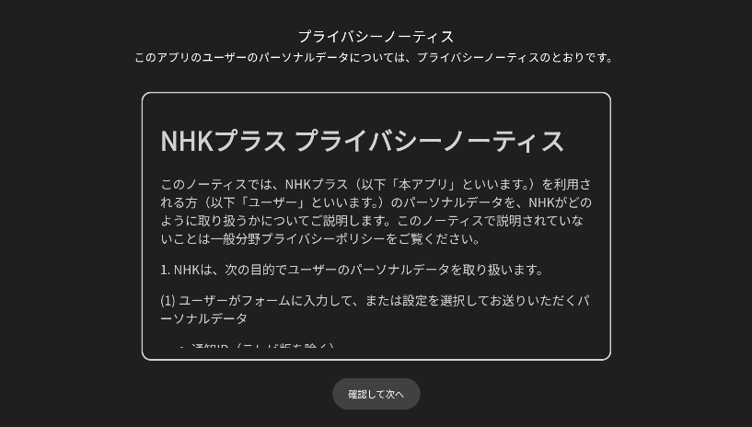
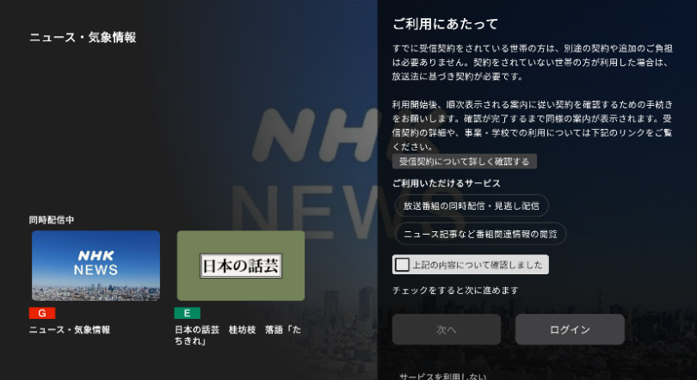
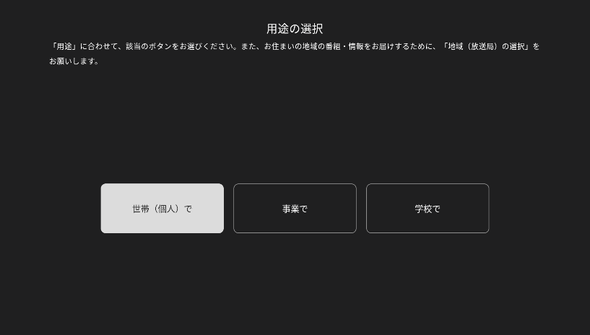
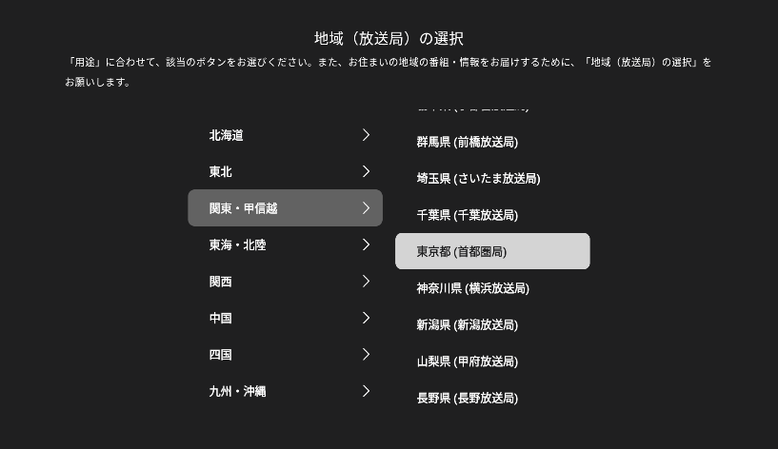
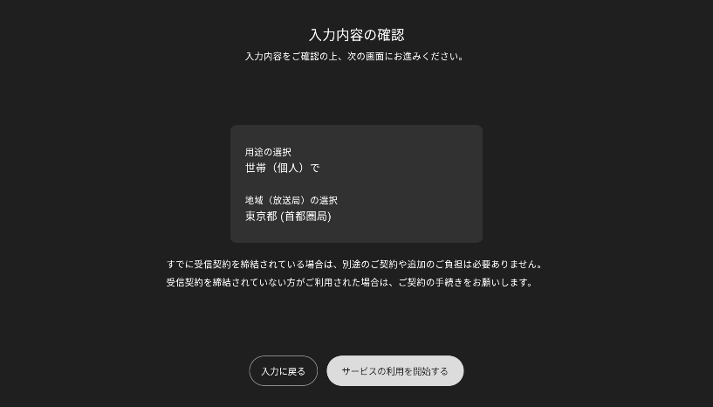
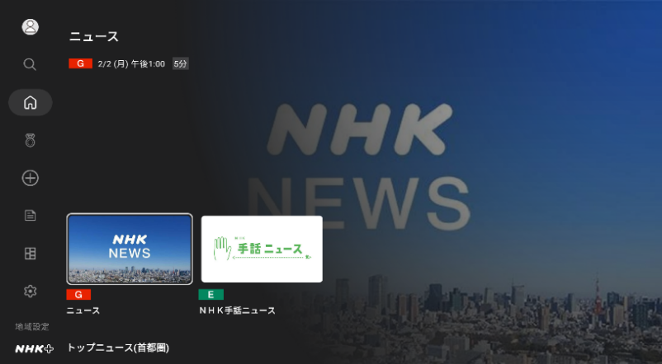
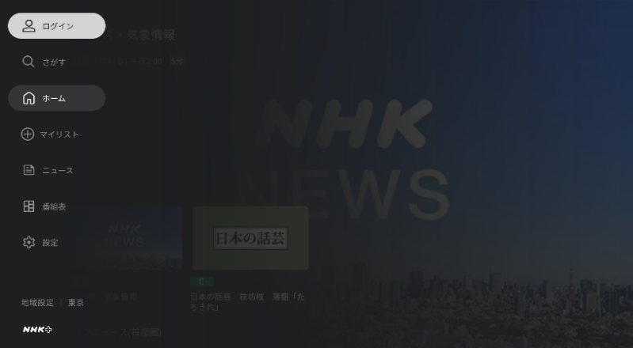
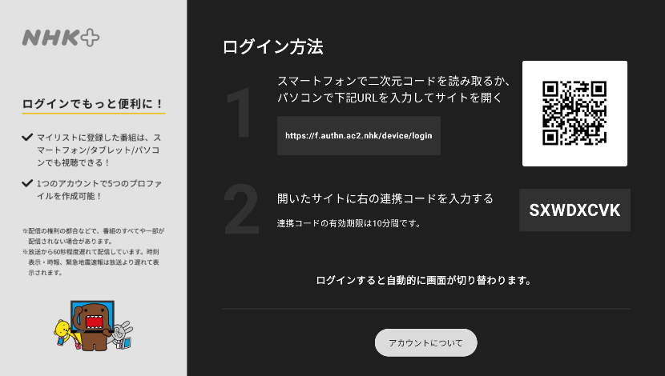
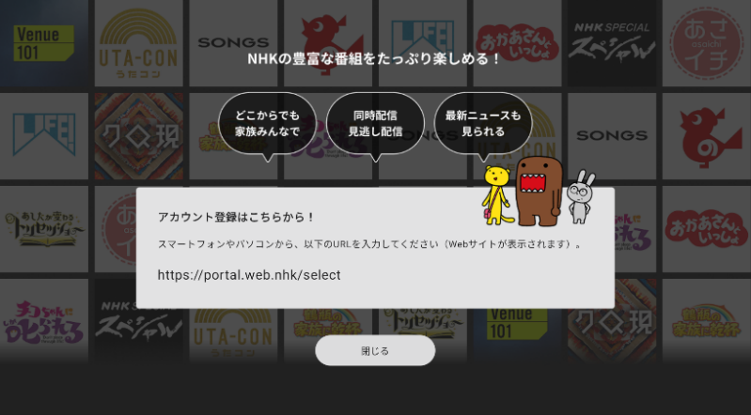
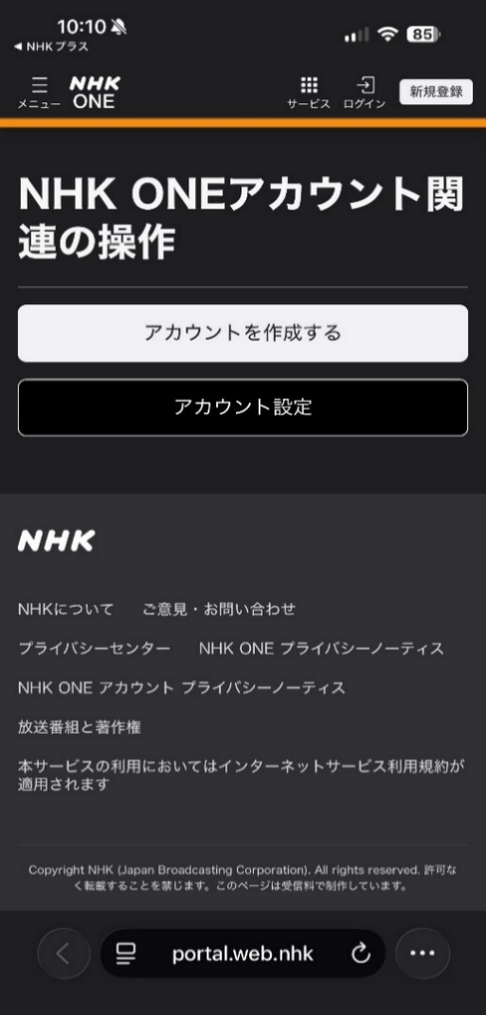

以降の導線はA-１，B-1の利用案内画面と 合流のため割愛

パスワードを忘れた場合
→ 赤い線が想定の導線
メニューへ

ステップ
S | 4
J
PC/携帯等
利用
・携帯電話番号 ：SMSで認証コード送付
・復旧用メールアドレス：復旧用メールアドレス先に 認証コード送付
NHK外
1.1.6.1

メール/SMS送付

ログイン画面
メアド入力
コード送信
認証コード入力
新パスワード入力
パスワード変更完了

NHK内
サービス内
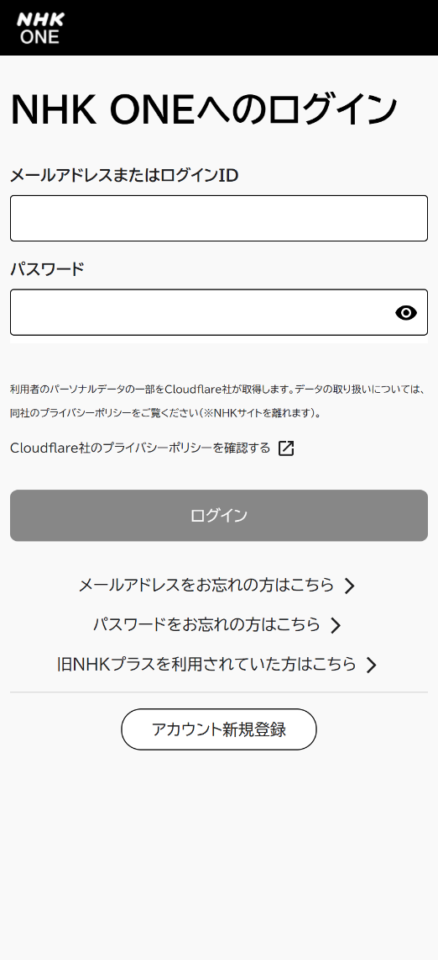
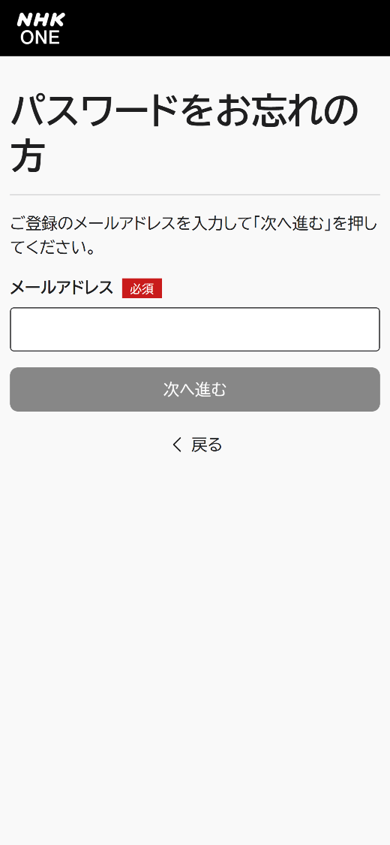
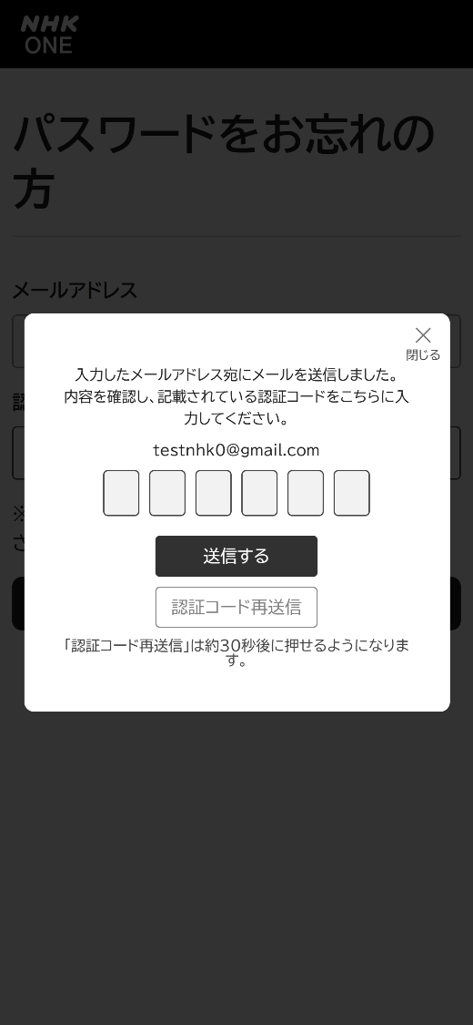
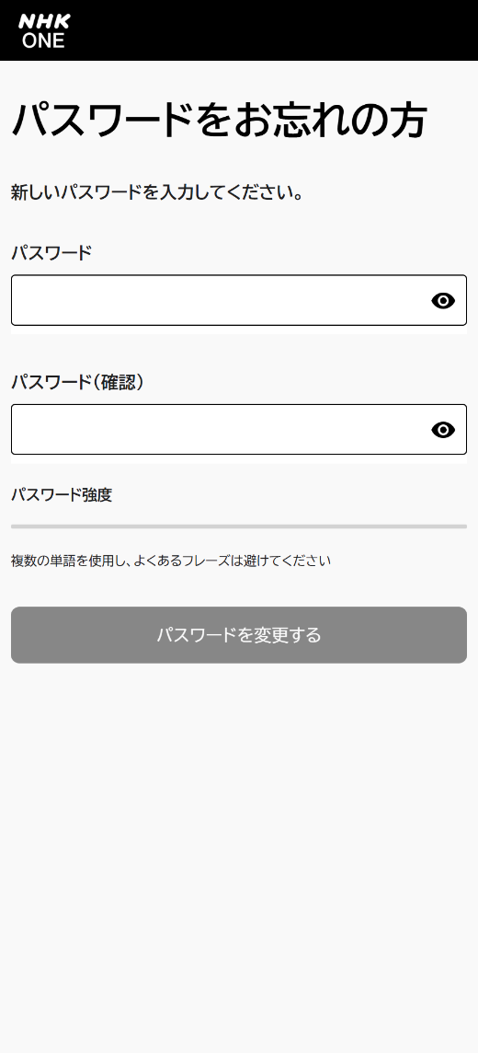


1.1.6.2
電話番号入力後、コード送信


電話番号を 登録している場合

ID入力後、コード送信



ログインIDを登録 している場合

復旧用メアド入力後、 コード送信



復旧用メールアドレスを登録 している場合

メールアドレスを忘れた場合
→ 赤い線が想定の導線
メニューへ

ステップ
S | 4 | 18 | 20 | 25 | 27 | 43
J |  |  |  |  |  |  | 40

NHK外
携帯等
利用
1.1.6.4
PC/携帯等
利用
・メアド重複あり：認証コードを送付
・メアド重複なし：認証エラー通知を送付

1.1.6.3
メール/SMS送付
画像はメアドの場合
メール送付

ログイン画面
電話番号・PW入力
認証コード入力
新しいメアド入力
認証コード入力
メアド変更完了

NHK内
サービス内







1.1.6.6

受信料マイページ

TVアプリ経由のログイン
→ 赤い線が想定の導線
メニューへ

ステップ
S | 18 | 20 | 25 | 27 | 43
J |  |  |  |  |  | 40

NHK外

メニュー画面
QRコード＋連携コード提示
プロファイル選択
ホーム画面

NHK内
サービス内





スマホ画面上で連携完了後、 TVアプリ画面上が自動遷移

スマホ画面操作

連携解除の再確認
連携解除完了
連携解除完了



QRを読み込み、 スマホ操作へ

受信料マイページ

TVアプリの利用（事業所）
→ 赤い線が想定の導線
メニューへ

ステップ
S | 18 | 20 | 25 | 27 | 43
J |  |  |  |  |  | 40

NHK外

メニュー画面
用途選択
地域選択
内容確認
事業所コード入力
確認キー入力
登録完了

NHK内
サービス内








受信料マイページ

プロファイルの設定
→ 赤い線が想定の導線
メニューへ

ステップ
S | 4 | 18 | 20 | 25 | 27 | 43
J |  |  |  |  |  |  | 40

NHK外

ホーム画面
QRコード＋連携コード提示
操作メニュー
ログイン
アカウント設定
プロファイル管理
プロファイル作成・追加
プロファイル追加完了
テレビアプリ




NHK内
サービス内




URLを入力し、ブラウザ操作へ

ホーム画面
設定
プロファイル選択
アプリ出口
AppStoreモーダル






スマホアプリ

ブラウザ操作へ

ホーム画面
設定
プロファイル選択





ブラウザ

受信料マイページ

お住まいの地域変更
→ 赤い線が想定の導線
メニューへ

ステップ
S | 4 | 18 | 20 | 25 | 27 | 43
J |  |  |  |  |  |  | 40

NHK外

ホーム画面
地域設定
ホーム画面
テレビアプリ


NHK内
サービス内


地域表記が変更される

ホーム画面
地域選択
変更完了




スマホアプリ

ホーム画面
地域選択
変更完了





ブラウザ

受信料マイページ

各種アカウント情報の変更
→ 赤い線が想定の導線
メニューへ

ステップ
S | 4
J
PC/携帯等
利用
NHK外
認証コード確認

ホーム画面
アカウント設定
ホーム画面
ログイン
アカウント設定
アカウント管理
認証コード入力
アカウント情報

テレビアプリ


NHK内
サービス内









URLを入力し、ブラウザ操作へ

ホーム画面
設定
アプリ出口
AppStoreモーダル





ブラウザ操作へ
スマホアプリ
メール届かない場合



ホーム画面
設定



ブラウザ

受信料アカウントとの連携を解除する場合

→ 赤い線が想定の導線
メニューへ

ステップ
ログイン画面
連携解除の確認
連携解除の再確認
連携解除完了

NHK内
サービス内



！注意！
SJ連携済みのアカウントから
Jアカを連携解除すると
当該のJアカは当日中に削除されます
再連携の際は改めてJアカの新規作成が必要になります

1.1.2.6

連携解除失敗

ホワイトリスト
メニューへ

 |  | 以下をホワイトリスト（受信許可設定）登録してください

プラス登録者へ戻る
新規登録者へ戻る
アカ情報変更へ戻る
PW忘れへ戻る
 | S・Jアカウントの認証コードが届かない
Jアカウントの初期パスワードが届かない
 | 【 @mail.nhk 】
【 @mail.service.nhk-cs.jp 】
解約へ戻る
いろいろへ戻る
↑お客様の状況によって異なるのでどちらのドメインも案内お願いします↑

Jアカウントの携帯電話番号認証確認コード（SMS）が届かない
【 0570-000-320 】

S→J


メニューへ

J→S
メニューへ


転送パターン | JアカCC側での確認事項 | SアカCC側の対応内容
パターン① | ・はじめてのSアカウント登録である ・（昨年8月15日以前に）「旧NHKプラス」に登録していない | Sアカ新規作成

パターン②-1 | ・Sアカログイン不可（Sアカ状況不明） ・ＳアカにてＩＤ/ＰＷお忘れの方は～にて自己解決依頼も解決せず ・Ｊアカ未作成 | Sアカ新規or移行orログイン ↪（Ｊアカ新規作成） ↪（S-J連携）

パターン②-2 | ・Sアカ未作成 or ログイン不可 ・ＳアカにてＩＤ/ＰＷお忘れの方は～にて自己解決依頼も解決せず ・２番窓口にてＪアカ作成済 | Sアカ新規作成orログイン ↪S-J連携

パターン②-3 | ・Sアカ移行対象 ・Sアカログイン不可 ・ＳアカにてＩＤ/ＰＷお忘れの方は～にて自己解決依頼も解決せず | Sアカ移行登録orログイン

パターン③ | ・旧NHKプラスの移行対象であり、メアドは利用可能である ・現在、そのメールが確認できる状況である ・移行メアドを使って移行手続きを行うことを説明 | Sアカ移行登録

